Sheet1
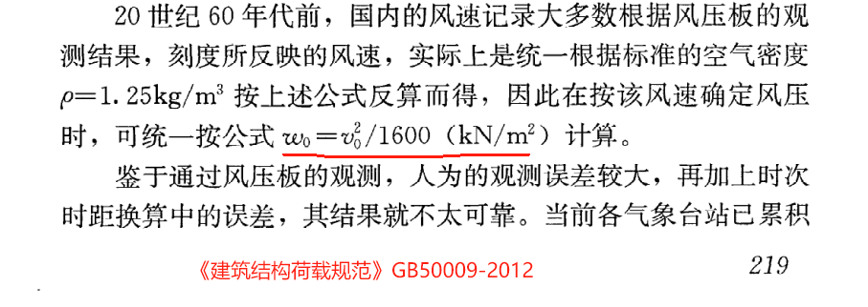
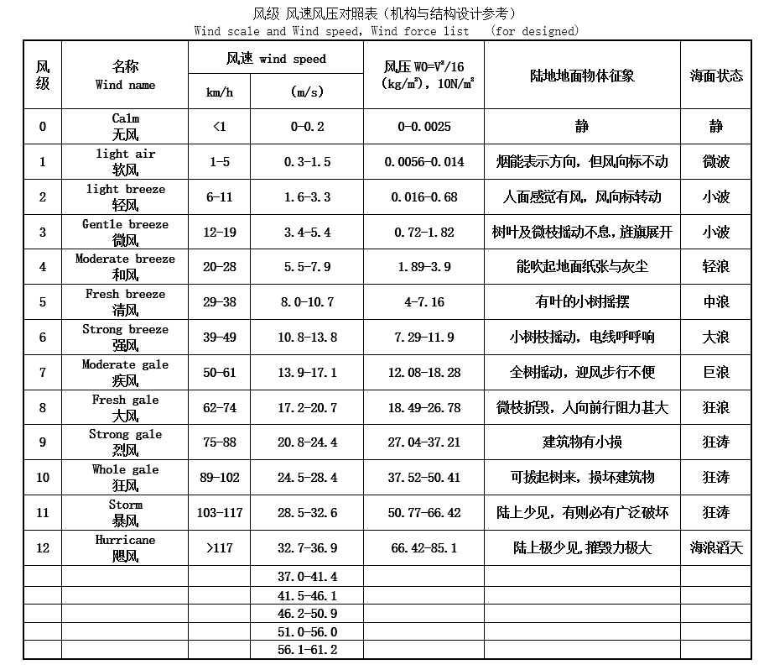
风速→风压
类别 | 数值 |  | 备注
风速 | 200 | km/h | 输入风速
风速Vo | 55.56 | m/s | 换算成标准单位
风压 | 1.93 | KN/㎡ | Wo=Vo2/1600根据荷载规范8.1.1条文说明

风压→风速
类别 | 数值 |  | 备注
风压 | 1.93 | KN/㎡ | 输入风压
风速Vo | 55.57 | m/s | Wo=Vo2/1600根据荷载规范8.1.1条文说明
风压 | 200.05 | km/h | 转换单位

